Chi tiết địa chất
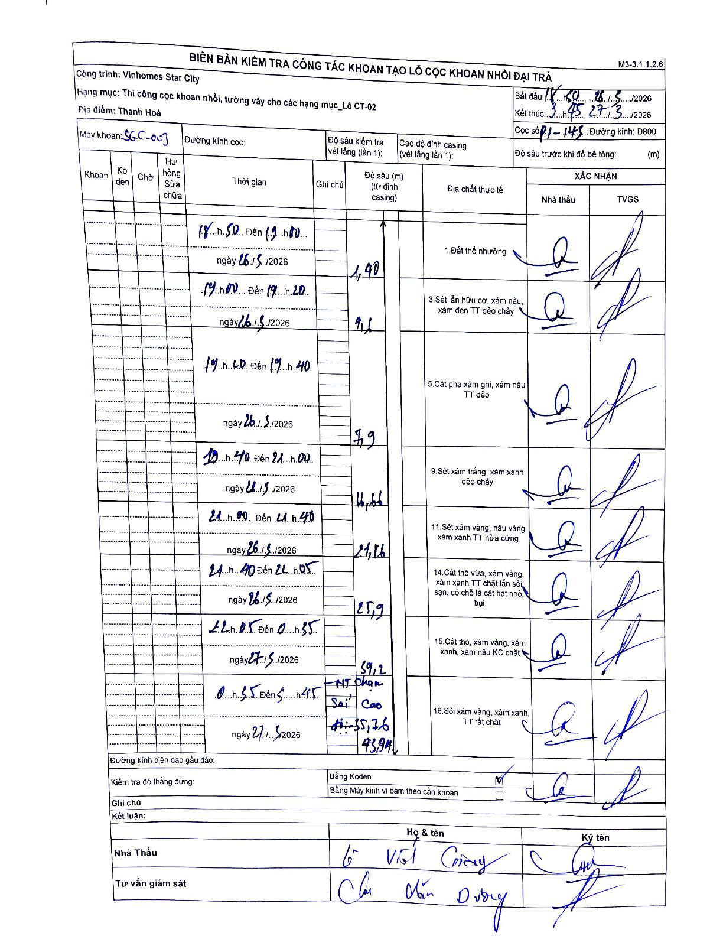
Dự án | Star City Thanh Hóa
Hạng mục | Thi công cọc khoan nhồi, tường vây cho các hạng mục_Lô CT-02
Tên bộ phận | Lô CT-02
Số hiệu cọc | P1-143
Tên Máy khoan | SGC-KCN0003
Đường kính | D800
Bắt đầu thi công | 18:30 26/03/2026
Kết thúc thi công | 03:45 27/03/2026

Địa chất TT | Đường kính | Mô tả lớp thiết kế | Từ (h) | Đến (h) | Cao độ từ | Cao độ đến | T.Gian (h) | Dài (m) | V (m/h) | Ghi chú
1 | D800 | Đất thổ nhưỡng | 18:30 26/03/2026 | 19:00 26/03/2026 | 0 | -1.4 | 0.5 | 1.4 | 2.8
2 | D800 | Sét lẫn hữu cơ, xám nâu, xám đen TT dẻo chảy | 19:00 26/03/2026 | 19:20 26/03/2026 | -1.4 | -4.6 | 0.33 | 3.2 | 9.6
3 | D800 | Cát pha xám ghi, xám nâu TT dẻo | 19:20 26/03/2026 | 19:40 26/03/2026 | -4.6 | -7.9 | 0.33 | 3.3 | 9.9
4 | D800 | Sét xám trắng, xám xanh dẻo chảy | 19:40 26/03/2026 | 21:00 26/03/2026 | -7.9 | -16.66 | 1.33 | 8.76 | 6.57
5 | D800 | Sét xám vàng, nâu vàng xám xanh TT nửa cứng | 21:00 26/03/2026 | 21:40 26/03/2026 | -16.66 | -21.86 | 0.67 | 5.2 | 7.8
6 | D800 | Cát thô vừa, xám vàng, xám xanh TT chặt lẫn sỏi sạn, có chỗ là cát hạt nhỏ, bụi | 21:40 26/03/2026 | 22:05 26/03/2026 | -21.86 | -25.9 | 0.42 | 4.04 | 9.7
7 | D800 | Cát thô, xám vàng, xám xanh, xám nâu KC chặt | 22:05 26/03/2026 | 00:35 27/03/2026 | -25.9 | -39.2 | 2.5 | 13.3 | 5.32
8 | D800 | Sỏi xám vàng, xám xanh, TT rất chặt | 00:35 27/03/2026 | 03:45 27/03/2026 | -39.2 | -43.94 | 3.17 | 4.74 | 1.5 | HT chạm sỏi cao độ -35.76

ẢNH BIÊN BẢN GỐC

